Portada
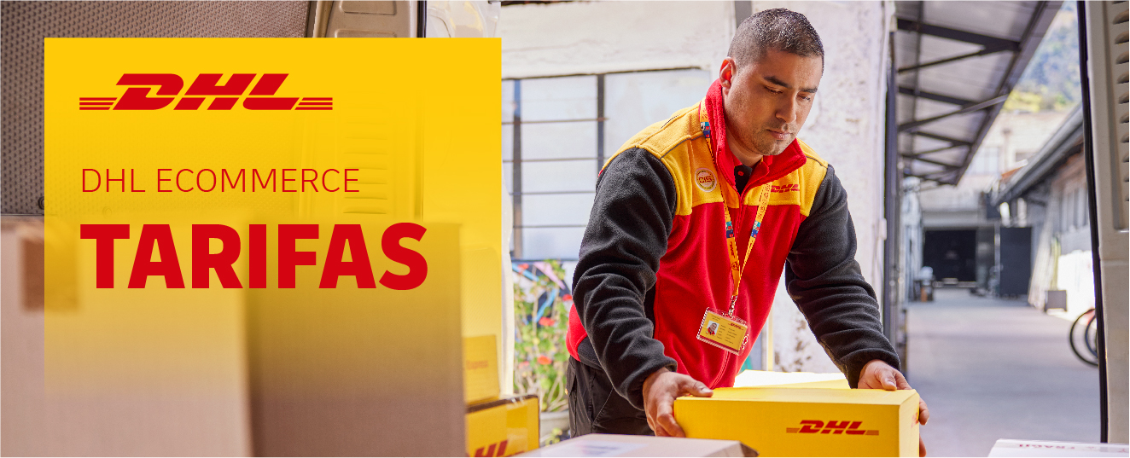
 |  | MAMPARAS DOCCIA SL

DHL PARCEL CONNECT PLUS LA MEJOR SOLUCIÓN PARA TUS ENVÍOS DE PAQUETERÍA EMPRESARIAL

¡Más de
80 años de
experiencia
en transporte!
DHL Parcel Connect Plus es un servicio terrestre de entrega a empresas de Europa. También disponible para importación desde todos los países.

4 delegaciones con conexiones
internacionales
Barcelona, Madrid, Vitoria, Lisboa
Una única red de principio a fin
Conectamos a diario con
29 países europeos
Recogida y entrega de tus
envios puerta a puerta
Envío de paquetes,
multibultos y palets
Certificados ISO de calidad y medio
ambiente: ISO 9001 / ISO 14001

DHL PARCEL CONNECT PLUS CONSIDERACIONES ESPECÍFICAS
Especificaciones del servicio DHL Parcel Connect Plus

 | DIMENSIONES (Largo, Ancho, Alto) | Min.: 15cm, 11cm, 3,5cm
 |  | Máx. bulto encintable: 120cm, 60cm, 60cm
 |  | Máx. bulto no encintable1: 200cm, 120cm, 80cm
 |  | Máx. palet: 120cm, 100cm, 200cm
 | PESO MÁXIMO | Hasta 31,5 kgs para bultos no paletizados
 |  | Hasta 1000 kgs para bultos paletizados 2
 |  | Hasta 2.500 kgs por envío
 | BULTOS POR ENVIO | Máx.: 999 bultos encintables por envío
 |  | Máx.: 5 palets por envío
 | MERCANCIA VOLUMINOSA 3 | Se considera mercancia voluminosa y es facturada como tal, aquella que no supera el ratio de 200 kilogramos por metro cúbico.

 | 1 Límite de la suma de medidas (en cm) para bulto no encintable: 360 (Largo + 2xAncho + 2xAlto)
 | 2 Los bultos que pesen más de 31,5 kg deben ser embalados en un contenedor que se pueda mover con medios mecánicos o estar paletizados y deben ser apilables.
 | Para CZ, SE y DE el límite de peso por pallet es de 800kg .
 | 3 Para calcular el peso volumétrico, utilice la fórmula siguiente: largo x ancho x alto (m3) * Ratio Volumétrico = Peso Volumétrico (kg)

Consideraciones específicas para Zonas Aduaneras

 | Factura comercial por duplicado que deberá acompañar al envío en sobres “Packing List” o “Contiene Documentación”. Especificar claramente
 | todos los datos fiscales del remitente y el consignatario, así como el incoterm, descripción, valor y moneda de la mercancía. Estos últimos datos
 | deberán constar, asimismo, en la documentación informática del envío.
 | Dependiendo del Inconterm con el que se documenten estos envíos, durante el proceso aduanero podrán generarse cargos adicionales para los
 | destinatarios además de los recogidos en nuestras tarifas, tales como la declaración aduanera de importación, declaración de partidas múltiples,
 | almacenaje, notificación o entrega al agente de aduana de su elección, etc.

DHL_ConnectPlus_Especial
 |  | DHL PARCEL CONNECT PLUS |  |  |  |  |  |  |  | DHL PARCEL CONNECT PLUS
 |  | OFERTA ECONÓMICA |  |  |  |  |  |  |  | OFERTA ECONÓMICA

www.dhlecommerce.es |  | DATOS GENERALES CLIENTE |  |  |  |  | Provincia: | SEVILLA
Atención al Cliente: 902 12 30 30 |  | Nombre del Cliente: |  | MAMPARAS DOCCIA SL
 |  | Número de cuenta: |  | 15261
 |  | DHL PARCEL CONNECT PLUS Export/Import |  |  |  |  |  |  |  | DHL PARCEL CONNECT PLUS

CALCULA PRECIO |  | Kgs | Zona 1 | Zona 2 | Zona 3 | Zona 4 | Zona 5 |  |  | País | Cód. País | Zona
 |  | 1 | 22.19 | 22.28 | 22.85 | 44.23 | 44.37 |  |  | Alemania | DE | 2
Elegir País ó Zona | Alemania | 2 | 22.19 | 22.28 | 22.85 | 44.23 | 44.37 |  |  | Austria | AT | 3
Banda de Peso : | Hasta 1.0 kg | 3 | 22.19 | 22.28 | 22.85 | 44.23 | 44.37 |  |  | Bélgica | BE | 1
 |  | 4 | 22.19 | 22.28 | 22.85 | 44.23 | 44.37 |  |  | Bulgaria | BG | 4
Importe : | 22.28 | 5 | 22.19 | 22.28 | 22.85 | 44.23 | 44.37 |  |  | Croacia | HR | 4
 |  | 6 | 23.48 | 23.71 | 24.49 | 46.75 | 47.10 |  |  | Dinamarca | DK | 3
 |  | 7 | 24.75 | 25.17 | 26.14 | 49.32 | 49.85 |  |  | Eslovaquia | SK | 4
Zona Estándar | ZONA 2 | 8 | 26.04 | 26.59 | 27.76 | 51.90 | 52.58 |  |  | Eslovenia | SI | 4
Precio Zona estándar | 22.28 | 9 | 27.35 | 28.04 | 29.42 | 54.42 | 55.31 |  |  | Estonia | EE | 4
 |  | 10 | 28.64 | 29.49 | 31.06 | 57.00 | 58.06 |  |  | Finlandia | FI | 3
 |  | 11 | 29.19 | 30.43 | 33.01 | 73.00 | 74.25 |  |  | Francia | FR | 1
* IVA no incluido |  | 12 | 29.75 | 31.39 | 35.02 | 77.61 | 78.84 |  | (*) | Grecia | GR | 3
SUPLEMENTOS NO INCLUIDOS |  | 13 | 30.31 | 32.35 | 36.97 | 82.22 | 83.41 |  |  | Holanda | NL | 2
 |  | 14 | 30.87 | 33.31 | 38.96 | 86.82 | 87.97 |  |  | Hungría | HU | 4
 |  | 15 | 31.43 | 34.25 | 40.93 | 91.44 | 92.57 |  |  | Irlanda | IE | 3
 |  | 16 | 31.99 | 35.21 | 42.91 | 96.03 | 97.16 |  |  | Italia | IT | 1
 |  | 17 | 32.58 | 36.16 | 44.89 | 100.65 | 101.73 |  |  | Letonia | LV | 4
 |  | 18 | 33.13 | 37.12 | 46.87 | 105.27 | 106.33 |  |  | Liechtenstein | LI | 5
 |  | 19 | 33.69 | 38.07 | 48.83 | 109.87 | 110.91 |  |  | Lituania | LT | 4
 |  | 20 | 34.25 | 39.02 | 50.83 | 114.48 | 115.46 |  |  | Luxemburgo | LU | 2
 |  | 25 | 46.40 | 54.93 | 73.57 | 122.65 | 123.38 |  |  | Mónaco | MC | 1
 |  | 30 | 47.11 | 57.79 | 79.39 | 130.83 | 131.28 |  |  | Noruega | NO | 5
 |  | 35 | 64.75 | 80.59 | 110.35 | 158.21 | 159.37 |  |  | Polonia | PL | 4
 |  | 40 | 65.27 | 82.40 | 112.48 | 162.30 | 164.11 |  |  | Reino Unido | GB | 2
 |  | 45 | 65.78 | 84.17 | 114.63 | 166.34 | 168.82 |  |  | Rep. Checa | CZ | 4
 |  | 50 | 66.31 | 85.99 | 116.76 | 170.43 | 173.53 |  |  | Rumania | RO | 4
 |  | 55 | 66.83 | 87.78 | 118.91 | 174.50 | 178.25 |  |  | San Marino | SM | 5
 |  | 60 | 67.36 | 89.57 | 121.05 | 178.56 | 182.97 |  |  | Suecia | SE | 3
 |  | 65 | 67.85 | 91.39 | 123.18 | 182.65 | 187.70 |  |  | Suiza | CH | 5
 |  | 70 | 68.38 | 93.19 | 125.31 | 186.71 | 192.42 |  |  | (*) Servicio no disponible en importación desde algunos códigos postales
 |  | 80 | 82.95 | 114.36 | 152.43 | 204.80 | 211.72
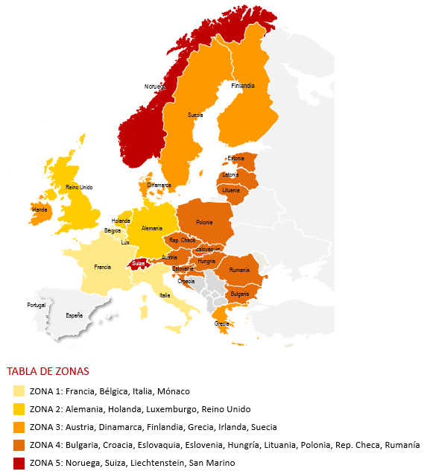
 |  | 90 | 89.88 | 125.19 | 165.58 | 222.89 | 231.05
 |  | 100 | 96.82 | 136.02 | 178.77 | 240.97 | 250.39
 |  | 200 | 197.79 | 290.50 | 369.25 | 429.96 | 452.12
 |  | 300 | 280.49 | 419.26 | 525.91 | 614.33 | 649.04
 |  | 400 | 373.94 | 561.02 | 700.51 | 816.54 | 863.21
 |  | 500 | 467.36 | 702.75 | 875.15 | 1,018.76 | 1,077.39
 |  | 600 | 560.81 | 844.50 | 1,049.78 | 1,220.97 | 1,291.56
 |  | 700 | 654.25 | 986.26 | 1,224.40 | 1,423.19 | 1,505.69
 |  | 800 | 747.71 | 1,128.02 | 1,399.03 | 1,625.42 | 1,719.88
 |  | 900 | 841.14 | 1,269.77 | 1,573.68 | 1,827.63 | 1,934.02
 |  | 1000 | 934.60 | 1,411.51 | 1,748.28 | 2,029.85 | 2,148.18
 |  | Precio x Kg para >1000kg | 0.935 | 1.413 | 1.748 | 2.030 | 2.147
 |  | Los precios se cobran por tramos de 1 kg hasta los 70 kg., por tramos de 5 kg de 71 kg hasta 300kg,
 |  | por tramos de 50 kg de 301 hasta 500kg y por tramos de 100kg para más de 500 kg
 |  | Para determinar el Peso Volumétrico se utilizará la medida correctora de |  |  | 200 kg/m3 | en los envíos de exportación. En importación, aplicará el estándar del producto.
 |  | En envíos con recogida o entrega en provincias distintas de la del cliente, se aplicará un descuento sobre la tarifa publicada de la provincia del cliente del |  |  |  |  |  | 46.00%
 |  | Volumen mínimo de negocio: |  |  | envíos/mes |  | facturación/mes | Indicar Nº env/mes y facturación/mes comprometida
 |  | Derechos de aduana, impuestos, suplementos y cargos relacionados no están incluidos en las tarifas.
 |  | VALIDEZ DE LAS CONDICIONES ECONÓMICAS (*):
 |  | Desde: | 2026-01-01
 |  | Hasta: | Publicación de la nueva tarifa
Columna |  | (*) Las tarifas se basan en el volumen y perfil de envios proporcionados por el Cliente con anterioridad a este acuerdo. En el supuesto de un recorte de
Zona 1 | 3 | los volúmenes previstos (de alguno o todos los productos) de más del 25% en tres (3) meses consecutivos, o un cambio sustancial en el volumen,
Zona 2 | 4 | peso o destino de los envios, DHL se reserva el derecho a ajustar las tarifas con un preaviso de un (1) mes notificado por escrito.
Zona 3 | 5 | A menos que se especifique otra cosa, las tarifas son válidas para los servicios durante el horario operativo estándar designado por DHL y deben excluirse festivos y fines de semana.
Zona 4 | 6 | En el caso de que la tasa de inflación exceda el 8%, DHL tendrá el derecho a aplicar un extracargo temporal de inflación con un aviso previo de 30 días,
Zona 5 | 7 | que será aplicable hasta la siguiente revisión de precios.
Zona 6 | 8 | Las tarifas se actualizarán de acuerdo con la subida general de precios ("GPI") de DHL
 |  | Recargos gubernamentales y regulatorios: Cualquier modificación en la legislación vigente y/o decisiones de organizaciones gubernamentales que supongan un aumento de costes
 |  | para DHL serán repercutidos al Cliente en la proporción correspondiente, con un preaviso escrito de treinta (30) días.
 |  | Situaciones de emergencia: DHL se reserva el derecho a aplicar un suplemento de emergencia para recuperar costes derivados de situaciones temporales de emergencia
 |  | que están fuera del control de DHL y que no hayan podido ser previstas a la firma de este acuerdo. Estos recargos serán temporales y se aplicarán con carácter adicional a la tarifa.
 |  | El Cliente recibirá un preaviso de ocho (8) días a través de la página web si se diera un recargo de emergencia, describiendo las razones de dicho recargo.
 |  | Con la firma de este acuerdo se aceptan los Servicios de Valor Añadido y Suplementos, así como las Consideraciones Específicas del Producto.
 |  | Se aplicarán los Términos y Condiciones de DHL eCommerce que están disponibles en la página web www.dhlecommerce.es, que el cliente manifiesta conocer y aceptar.
 |  | Esta oferta tiene una validez de 3 meses desde la fecha de su presentación, hasta: |  |  |  | 2026-02-28
 |  | ACUERDO
 |  | Conforme Cliente |  |  |  |  | Conforme DHL
 |  | Nombre: |  |  |  |  | Nombre:
 |  | Fecha: | 2025-11-28 |  |  |  | Fecha: | 2025-11-28
 |  | Firma: |  |  |  |  | Firma:

